EVALUACION2
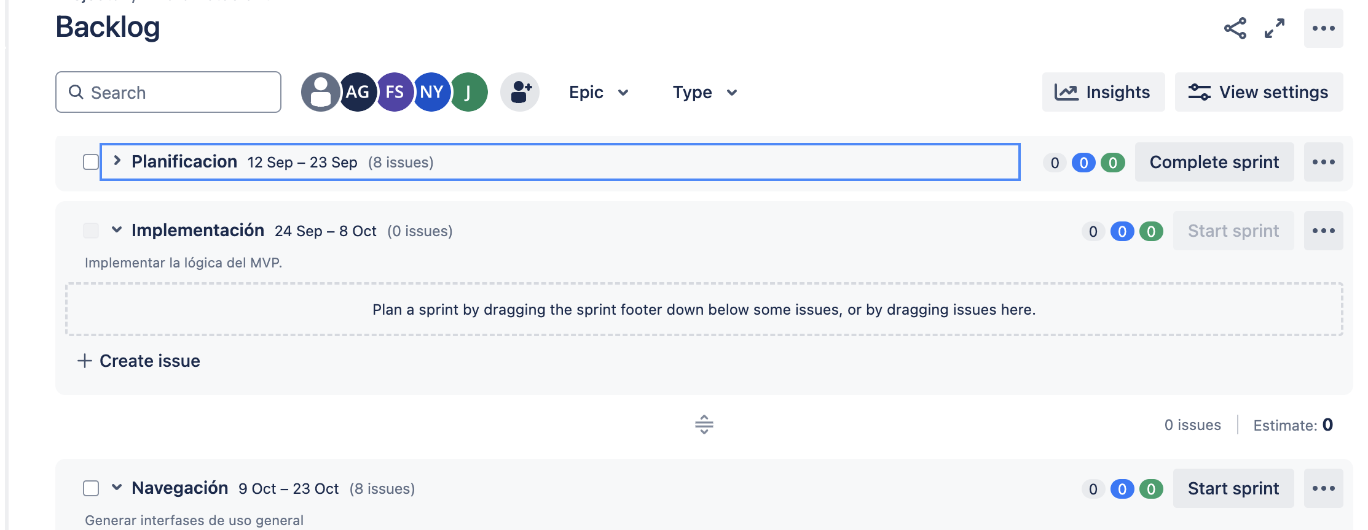
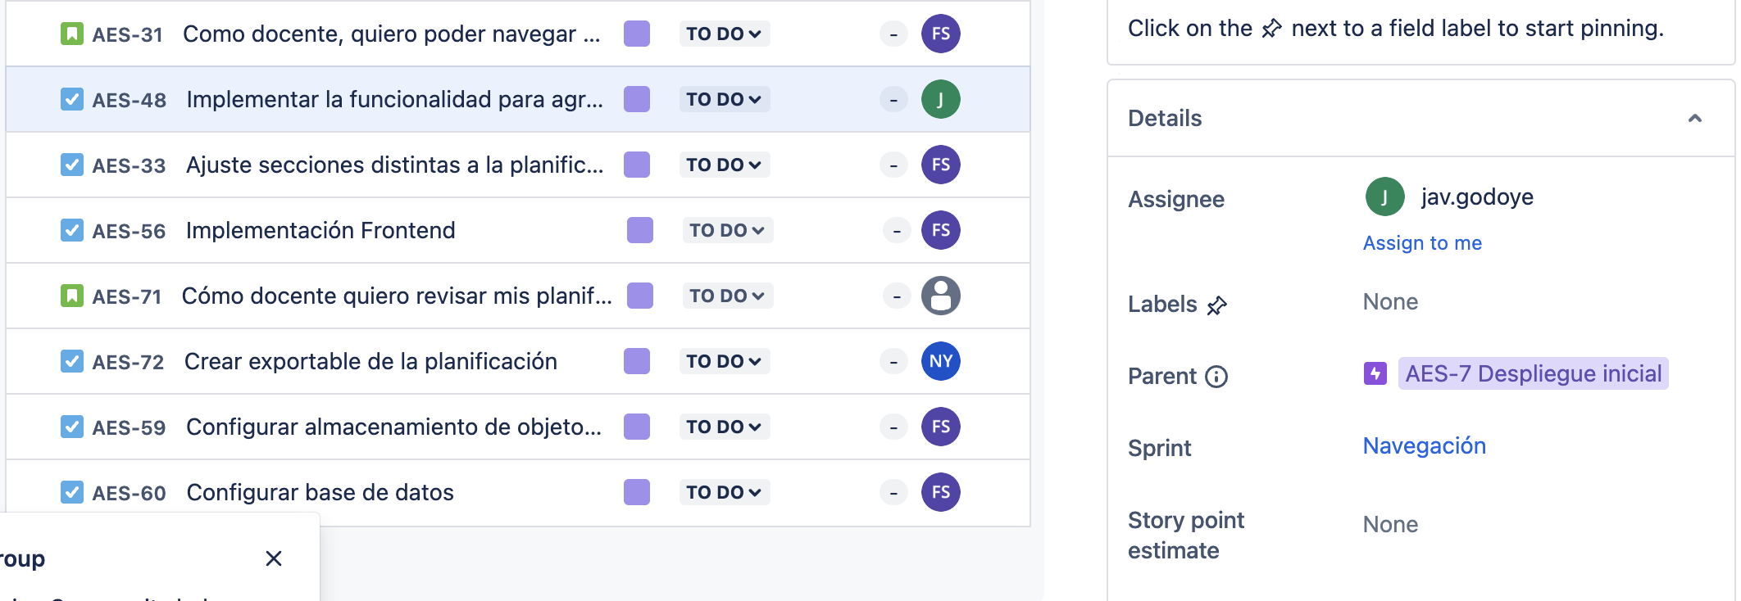
 |  | 100%
 | INTEGRANTES | GRUPAL
1 | Nicolas Mallea | 4.2
2 | Javier Godoy | 4.2
3 | Francisco Vega | 4.2

GRUPAL |  | Nivel de Logro | NIVELES DE LOGRO Y PUNTAJES
 | Aspectos a Evaluar |  | Completamente logrado |  | Logrado |  | Logro Incipiente |  | No logrado
 | 1. Propone ajustes al Proyecto APT considerando dificultades, facilitadores y retroalimentación. | Completamente logrado | X | 10
 | 2. Aplica una metodología que permite el logro de los objetivos propuestos, de acuerdo a los estándares de la disciplina. | Completamente logrado | X | 10
 | 3. Genera evidencias que dan cuenta del avance del Proyecto APT en relación a documentación, programación y almacenamiento de datos , de acuerdo a lo planificado por el equipo y que cumpla con estándares de desarrollo de la industria | Logro incipiente |  |  |  |  | X | 7.5
 | 4. Utiliza de manera precisa el lenguaje técnico en los entregables de acuerdo con lo requerido por la disciplina. | Completamente logrado | X | 5
 | 5. Utiliza reglas de redacción, ortografía (literal, puntual, acentual) y las normas para citas y referencias. | Completamente logrado | X | 5
 | 6. Entrega la documentación y evidencias requerida por la asignatura de acuerdo a la estrucutra y nombres solicitados, guardando todas las evidencias de avances en Git | Logro incipiente |  |  |  |  | X | 6
 | 7.- Generan evidencias claras dentro del repositorio del aporte de cada uno de los integrantes del equipo que permitan identificar la equidad en el trabajo y la participación de cada estudiante. | Logrado |  |  | X | 9
 | 8. Demuestra un trabajo en equipo en donde todos los miembros del equipo expresan con fluidez el conocimiento del tema expuesto y participan de las actividades planificadas en el proyecto | Completamente logrado | X | 10
 | Puntaje | 62.5 |  | 40 |  | 9 |  | 13.5 |  | 0
 | Nota | 4.2
 |  |  | X

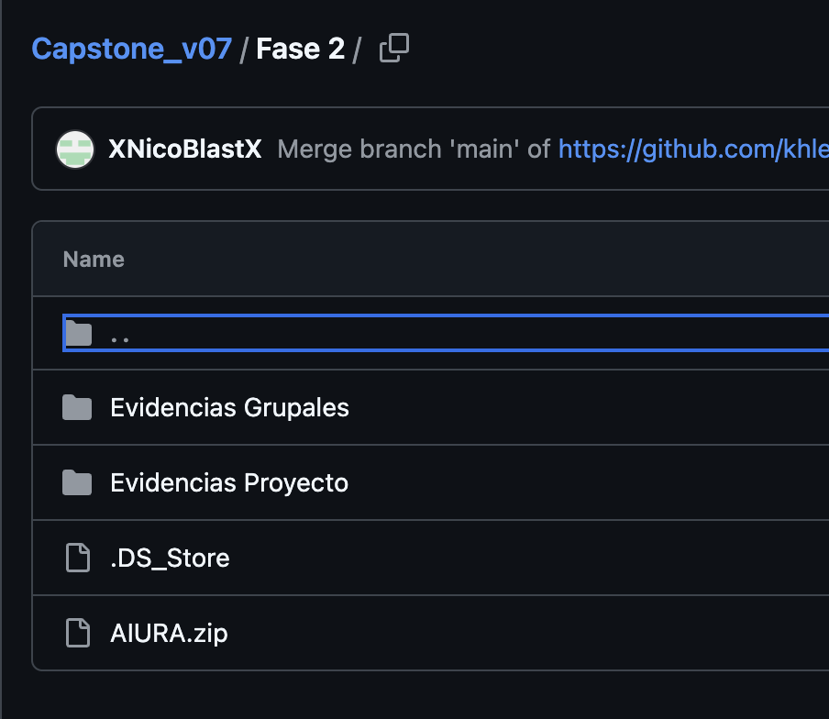
 | No realizan presentación del sistema por problemas técnicos
 | No subieron la evidencias individuales
 | Los sprint en Jira no reflejan la realidad y las tareas no están estimadas. Los nombre de las Historias deben ser representativos
 | Muy débil el documento 2.4

